Лист1
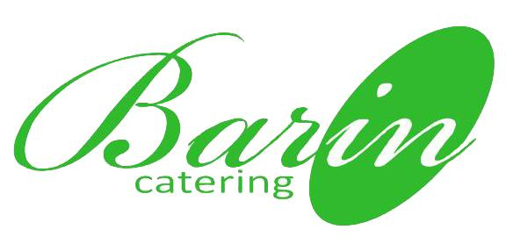
 | www.barin-catering.com.ua | МЕНЮ КОФЕ-БРЕЙКА
 | тел.: 050-193-11-64 | 50 | человек
 |  | "СТАНДАРТ"
 |  | 235 грн. на персону
выход, грамм | наименование | выход, грамм/чел | кол-во, шт.
 | выпечка
65 | Круассан с шоколадом | 33 | 25
70 | Сыр в слоёном тесте | 35 | 25
 | сэндвичи и бургеры
40 | Мини сэндвич с индейкой, сыром, листьями салата, огурцом и соусом "Цезарь" | 20 | 25
40 | Мини сэндвич с ветчиной, сыром, листьями салата, сладким перцем и томатным соусом | 20 | 25
 | фрукты / десерты
40 | Яблочная брускетта /сыр Дор блю, яблоки, фундук / | 20 | 25
100 | Вишневый штрудель | 50 | 25
30 | Тарталетка с цукатами и сухофруктами | 15 | 25
40 | Фруктовые шпажки / киви, виноград, груша, апельсин / | 20 | 25
 | холодные и горячие напитки
100 | Кофе натуральный / подается со сливками / | 60 | 30
200 | Чай "Гринфилд" / подается с лимоном / | 80 | 20
1000 | Сок фруктовый | 100 | 5
500 | Вода минеральная "Моршинская" газ/негаз | 100 | 10

 | Общий расчет стоимости мероприятия
 | Количество персон 50 человек
 | Выход блюд в граммах на 1 персону: 215
 | Выход безалкогольных напитков в миллилитрах на 1 персону: 400 | 340
 | Стоимость на 1 персону: 235 грн.
 | Итого за проект:
 | Наличный расчет - 11 750,00 грн. Безналичный расчет - 12 445,00 грн.

 | В итоговую сумму предложения включено:
 | приготовление блюд;
 | доставка на место проведения мероприятия;
 | сервировка столов;
 | предоставление мебели и посуды;
 | работа официантов в соответствии со стандартами обслуживания кейтиринговой службы "БАРин"

 | Условия работы:
 | - Данный вариант является предварительным, стоимость меню может корректироваться в случае изменения меню, количества гостей мероприятия, условий площадки, на которой будет проходить мероприятие, регламента мероприятия, наличия дополнительных услуг.
 | - Стоимость мероприятия может измениться после посещения места проведения и уточнения нюансов мероприятия.
 | - Стоимость дополнительных услуг рассчитывается отдельно.
 | - Утверждение меню осуществляется не позднее, чем за 5 (пять) рабочих дней до даты мероприятия, а оплата - за 3 (три) банковских дня до даты проведения мероприятия, если за ранее не оговоренно иное. Оплата производится в размере 100%.

 | г. Харьков | тел.: 050-193-11-64
 |  | www.barin-catering.com.ua

